30-35 см

 | контактные тел.:

 | 9 (925) 007 90 21
 | smile-toy.ru
 | заказ игрушки :
 | Smile@smile-toy.ru

 | наименование | размер | цена

1 | Лошадка полосатая | 30 см | 200р.

2 | Зайчик Фаня | 30 см | 250р.

3 | Кот Феня | 30 см | 300р.

4 | Пандочка | 30 см | 250р.

5 | Пудель Кремовый | 30 см | 300р.

6 | Пудель Коричневый | 30 см | 300р.

8 | Чихуахуа | 30 см | 300р.

9 | Собака Хаски | 30 см | 300р.

10 | Лошадка Жанна | 30 см | 300р. | остаток 25 шт.

11 | Фунтик | 30 см | 280р.

12 | Собака Сержик | 30 см | 300р.

13 | Хэлло Китти розовая | 30 см | 250р.

14 | Хэлло Китти фиолетовая | 30 см | 250р.

15 | Пикачу | 35см | 300р.

35-40 см
 | наименование | размер | цена

1 | Кузя персиковый | 40 см | 300р.

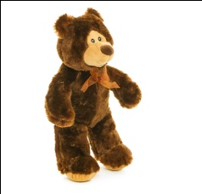
2 | Кузя коричневый | 40 см | 300р.

3 | Кузя серый | 40 см | 300р.

5 | Кузя плюш | 40 см | 300р.

6 | Кузя белый | 40 см | 300р.

7 | Кот Барсик | 40 см | 300р.

8 | Леопард Лёня | 40 см | 300р.

9 | Медведь Миня | 40 см | 300р.

10 | Обезьянка Лиля | 40 см | 300р.

40-55 см
 |  | наименование | размер | цена

1 |  | Лев Пучеглаз | 50 см | 450р.

2 |  | Леопард Пучеглаз | 50 см | 450р.

3 |  | Панда Пучеглаз | 50 см | 450р.

4 | 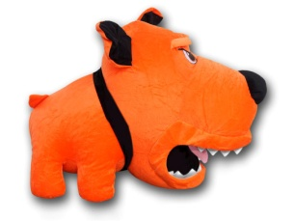 | Злая собака оранжевая | 45 см | 450р.

4 |  | Злая собака желтая | 45 см | 450р.

5 |  | Миша с белым шарфом | 45 см | 450р.

6 |  | Миша с красным шарфом | 45 см | 450р.

7 |  | Миша с шарфом коричневый | 45 см | 450р.

8 |  | Китайская собака (игрушка сувенир) | 45 см | 450р.

70-200 см
 |  | наименование | размер | цена

1 |  | Миша с красным шарфом | 70 см | 750р.

2 |  | Коричневая собака | 80 см | 750р.

3 | 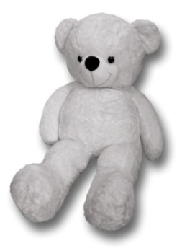 | Медведь "Америкос" белый | 166 см | 1,800р.

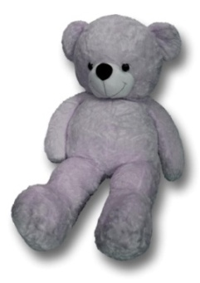 4 |  | Медведь "Америкос" серый | 166 см | 1,800р.

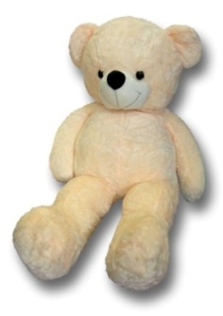 5 |  | Медведь "Америкос" персик | 166 см | 1,800р.

6 | 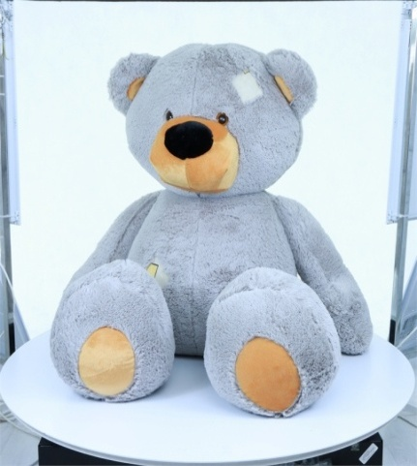 | Мишка Заплаткин Серый | 130 см | 1,650р.

